Лист1
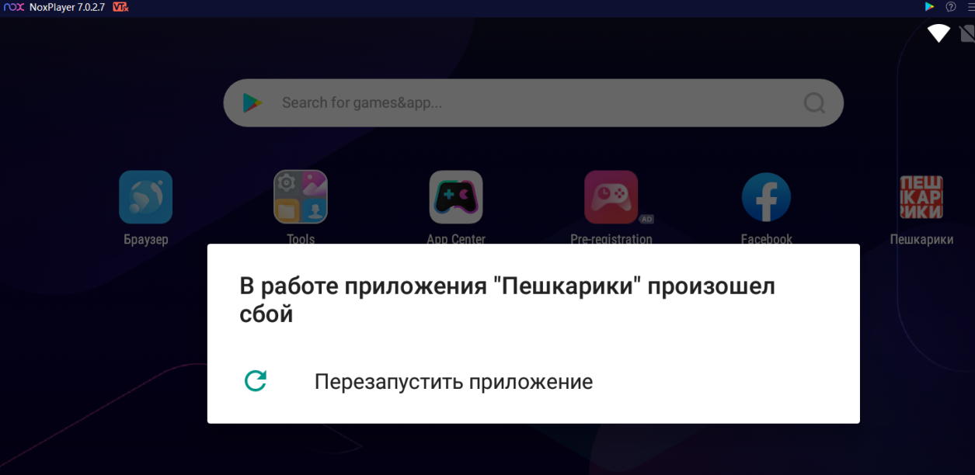
тест-кейсы
ID | Summary | Precondition | Steps | Expected Result
R_1 | Форма создания заказа. Заполнить поля в блоке Отправитель : Подъезд, этаж, комментарий. | https://alt8.peshkariki.ru/ Войти в личный кабинет логин: +79727772334 пароль: 123456 Далее кликаем "Создать заказ" -> "Доставка товаров и документов" | 1. В блоке "Отправитель" проверить отсутсвие поля "Подъезд" | 1. Поле "Подъезд" отсутсвует в блоке "Отправитель"
 |  |  | 2. В блоке "Отправитель" проверить отсутсвие поля "Этаж" | 2. Поле"Этаж" отсутсвует в блоке "Отправитель"
 |  |  | 3. В блоке "Отправитель" выбрать адрес | 3. Адрес выбран
 |  |  | 4. В блоке "Отправитель" проверить присутсвие поля "Подъезд" | 4. Поле "Подъезд" появилось в блоке "Отправитель"
 |  |  | 5. В блоке "Отправитель" проверить присутсвие поля "Этаж" | 5. Поле "Этаж" появились в блоке "Отправитель"
 |  |  | 6. Ввести номер подъезда в поле "Подъезд" | 6. Номер подъезда введен
 |  |  | 7. Ввести номер этажа в поле "Этаж" | 7. Номер этажа введен
 |  |  | 8. Нажать кнопку "Доп. информация" | 8. Появились поля "Имя отправителя", "Комментарий к адресу"
 |  |  | 9. Ввести комментарий (300 символов) в поле "Комментарий к адресу" | 9. Размер поля "Комментарий к адресу" увеличился в высоту
R_2 | Редактирование полей в блоке Отправитель : Подъезд, этаж, комментарий. | https://alt8.peshkariki.ru/ Войти в личный кабинет логин: +79727772334 пароль: 123456 "Создать заказ" -> "Доставка товаров и документов" -> Заполняем обязательные поля -> Нажимаем кнопку "Запустить заказ" -> После запуска заказа нас перекидывает во вкладку "Мои заказы", находим созданные заказ нажимаем кнопку "Редактировать" -> Проверяем поведение полей | 1. В блоке "Отправитель" изменить адрес | 1. Адрес изменен
 |  |  | 2. В блоке "Отправитель" проверить присутсвие поля "Подъезд" | 2. Поле "Подъезд" присутсвует в блоке "Отправитель"
 |  |  | 3. В блоке "Отправитель" проверить присутсвие поля "Этаж" | 3. Поле"Этаж" присутсвует в блоке "Отправитель"
 |  |  | 4. Ввести номер подъезда в поле "Подъезд" | 4. Номер подъезда введен
 |  |  | 5. Ввести номер этажа в поле "Этаж" | 5. Номер этажа введен
 |  |  | 6. Нажать кнопку "Доп. информация" | 6. Появились поля "Имя отправителя", "Комментарий к адресу"
 |  |  | 7. Проверить соответсвие высоты поля "Комментарий к адресу" содержимому | 7. Поле "Комментрий к адресу" увеличено в высоту под размер комментария
 |  |  | 8. Ввести комментарий (300 символов) в поле "Комментарий к адресу" | 6. Размер поля "Комментарий к адресу" увеличился в высоту

баг-репорты
 | Id | B_1
 | Короткое описание (Summary) | В поле "Комментарий к адресу" не изменяется в высоту под размер комментария (300 символов) после открытия заказа для редактирования
 | Серьезность (Severity) | S3 Значительная (Major)
 | Приоритет (Priority)
 | Статус (Status)
 | Автор (Author) | Алексей
 | Назначен на (Assigned To)
 | ОС / Сервис Пак и т.д. / Браузера + версия / ... | Windiws 10 64b, Yandex Browser
 | Шаги воспроизведения (Steps to Reproduce) | 1. Войти в личный кабинет 2. Создать заказ с вводом 300"Комментарием к адресу" 3.Перейти в "Мои заказы" и нажать "Редактировать" 4.Нажать кнопку "Доп. Информация" 5. Проверить соответсвие высоты поля "Комментарий к адресу"
 | Фактический Результат (Result) | Размер поля "Комментарий к адресу" в высоту соответсвует коментарию
 | Ожидаемый результат (Expected Result) | Размер поля "Комментарий к адресу" в высоту не соответсвует коментарию
 | Прикрепленный файл (Attachment)
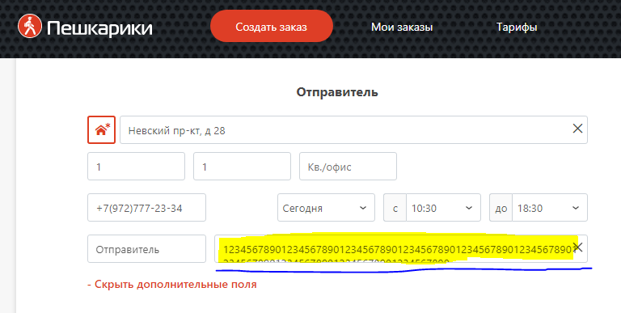

 | Id | B_2
 | Короткое описание (Summary) | При старте приложения происходит сбой
 | Серьезность (Severity) | S1 Блокирующая (Blocker)
 | Приоритет (Priority)
 | Статус (Status)
 | Автор (Author) | Алексей
 | Назначен на (Assigned To)
 | ОС / Сервис Пак и т.д. / Браузера + версия / ... | Windiws 10 64b, NoxPlayer 7.0.2.7
 | Шаги воспроизведения (Steps to Reproduce) | 1. Запуск приложения
 | Фактический Результат (Result) | Приложение запущено
 | Ожидаемый результат (Expected Result) | Приложение не запустилось
 | Прикрепленный файл (Attachment)

